Mapa de Ruta
 | Mapa de Ruta (DataSet del Titanic)

Comprension del Negocio |  |  | Comprension de los datos | Limpieza de los datos

Objetivo: Predecir Supervivencia Variable Objetivo: Survived (0/1) |  |  | Objetivo: conocer estructura, calidad, distribuciones y relaciones.
Importacion de Librerias |  | 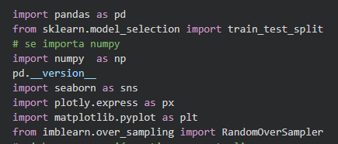 | Obtener la cantidad de filas y columnas del dataframe - shape
 |  |  | Obtener la cabecera del dataframe - head Es ver las primeras filas de una tabla de datos para tener una idea rápida de su contenido y estructura sin abrir el archivo completo.

